内容の一部
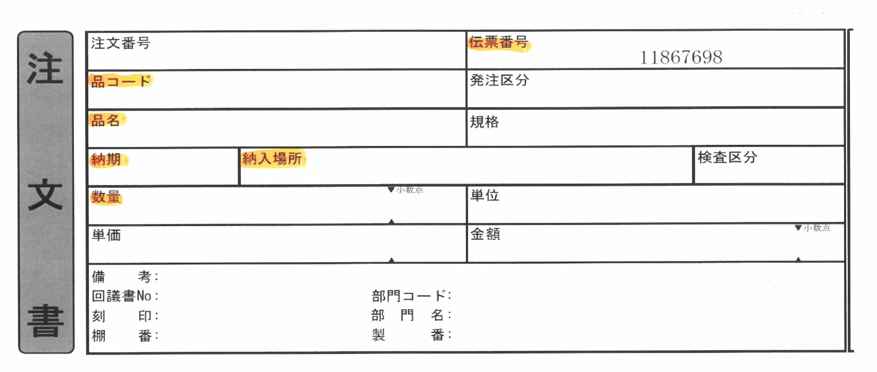

※伝票番号は入れなくても可

品ｺｰﾄﾞ
品名
納期
納入場所
数量
が、必須

